关系图
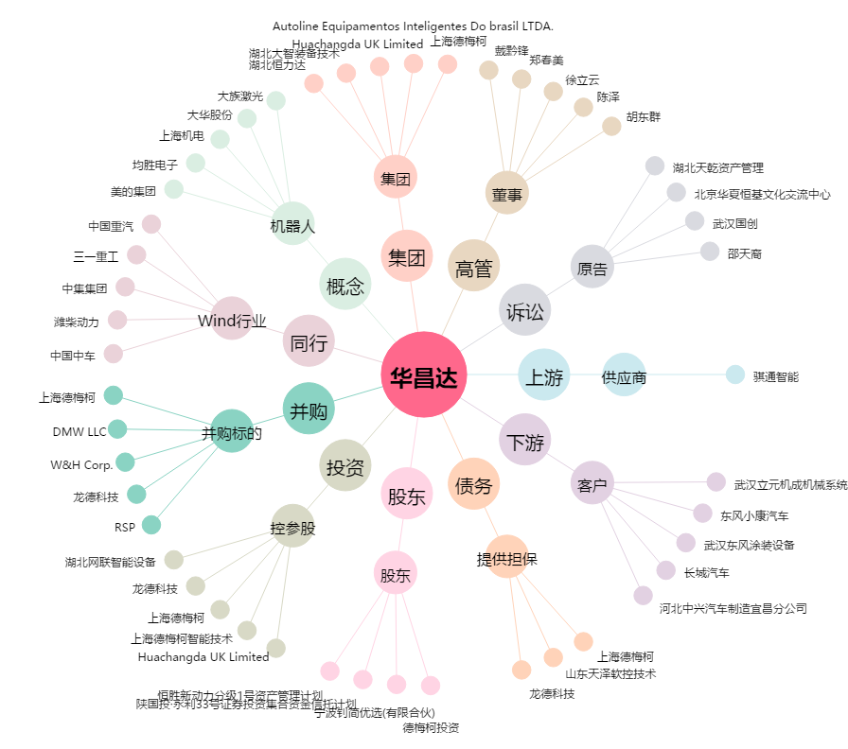
华昌达[300278.SZ] - 关系概览图

